PANalytical Zetium X荧光光谱仪开关机单点教
PANalytical Zetium X荧光光谱仪开关机单点教程
单位：质检部 |  | 区域：106 |  |  | 岗位：质检员 |  | 
编写人： | 审核人： |  | 批准人： | 编号：ZJ-JC-031-V1 |  | 编制日期:2026/5/12
第一步
第二步
第三步
关高压:逆时针旋转钥匙关高压，切换介质为Outside并等待完成
第四步
第五步
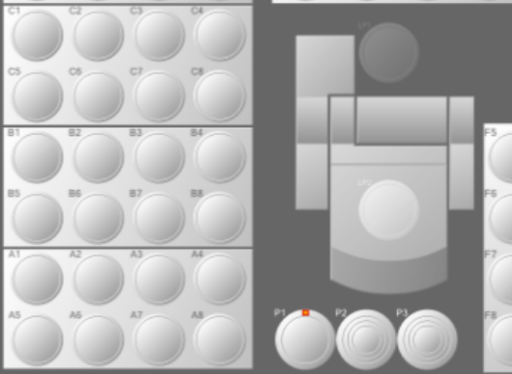 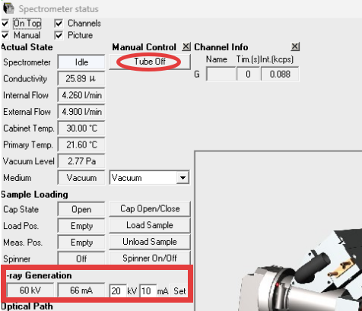 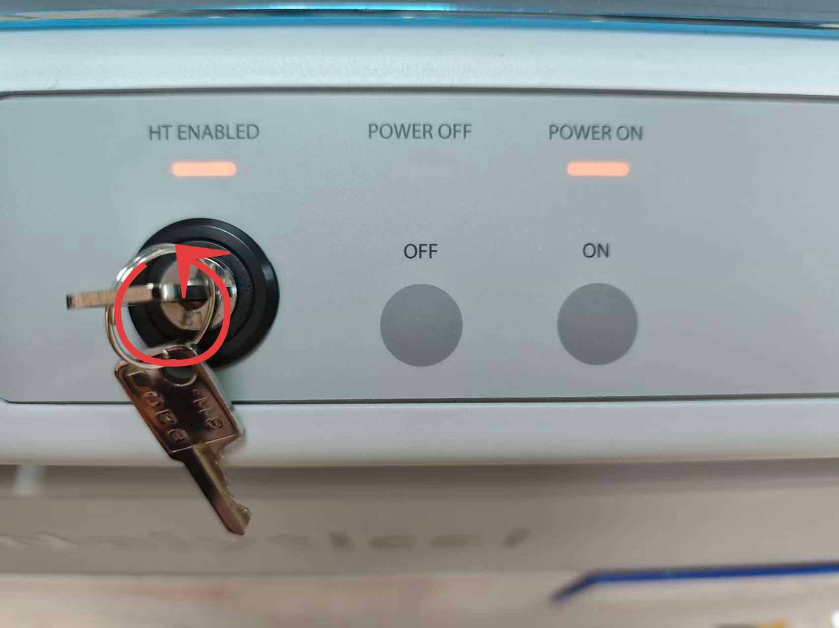 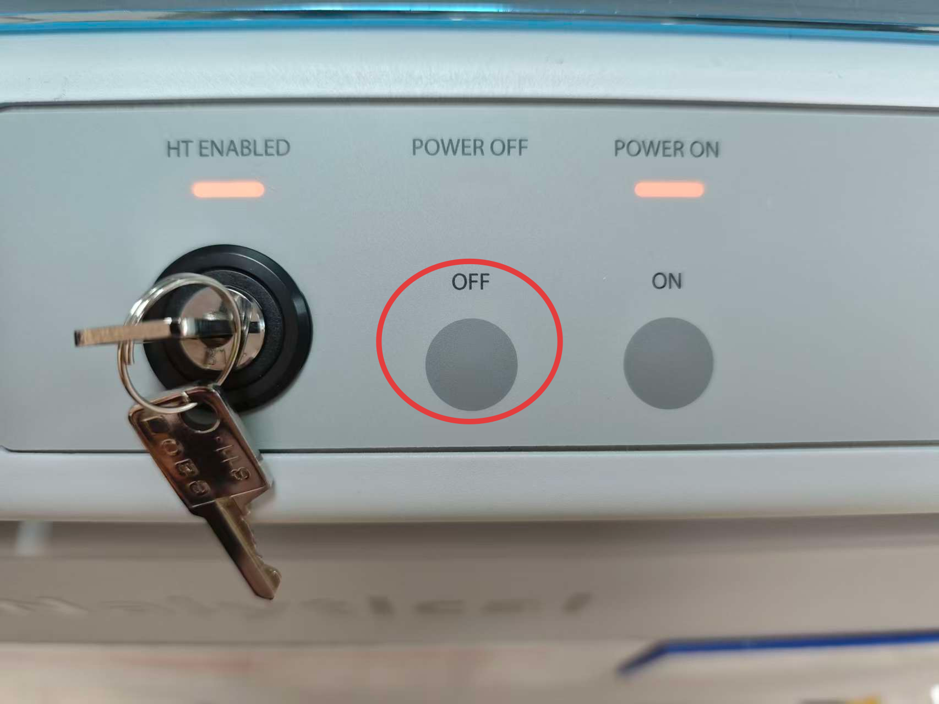 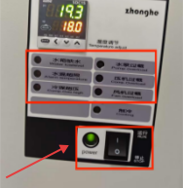 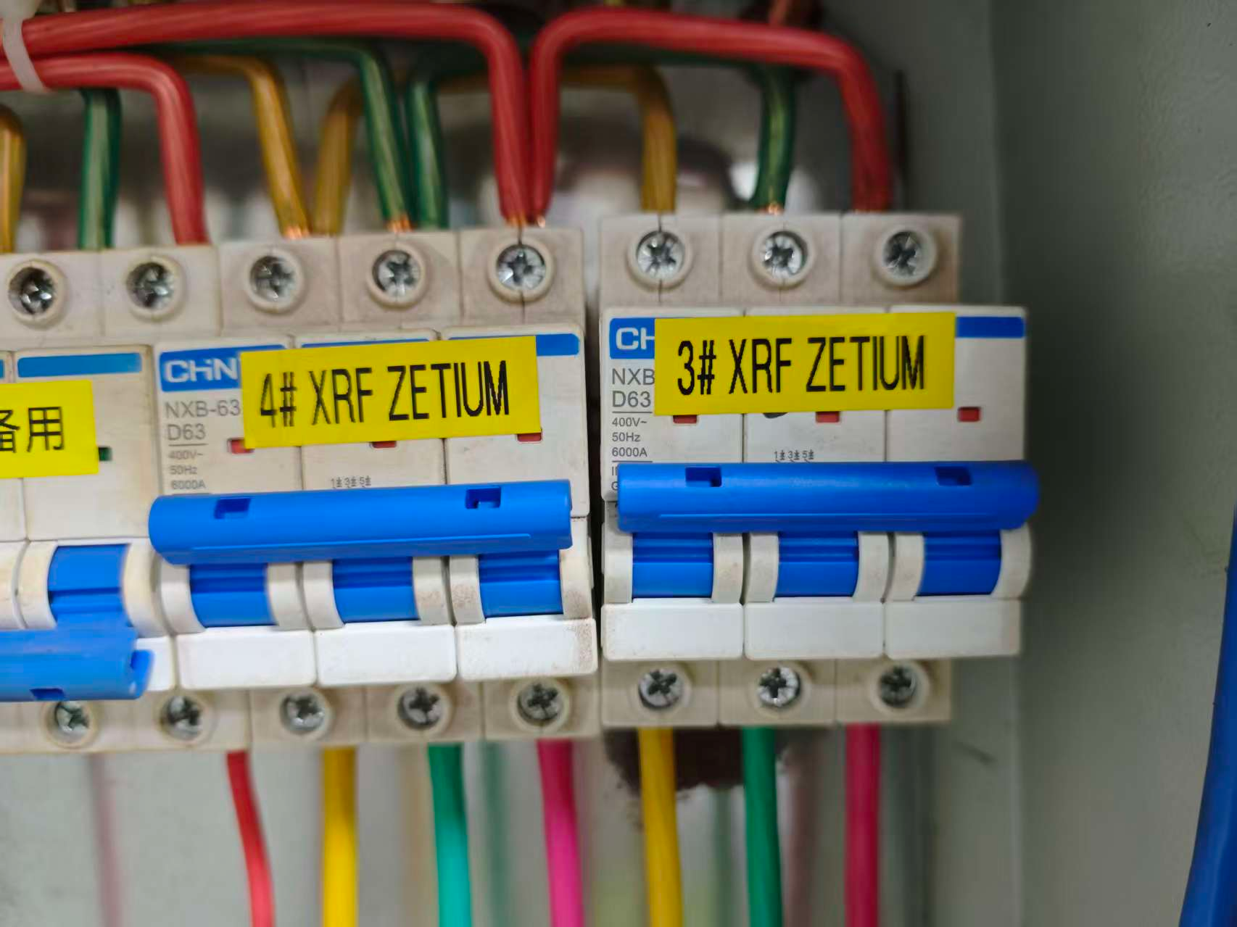 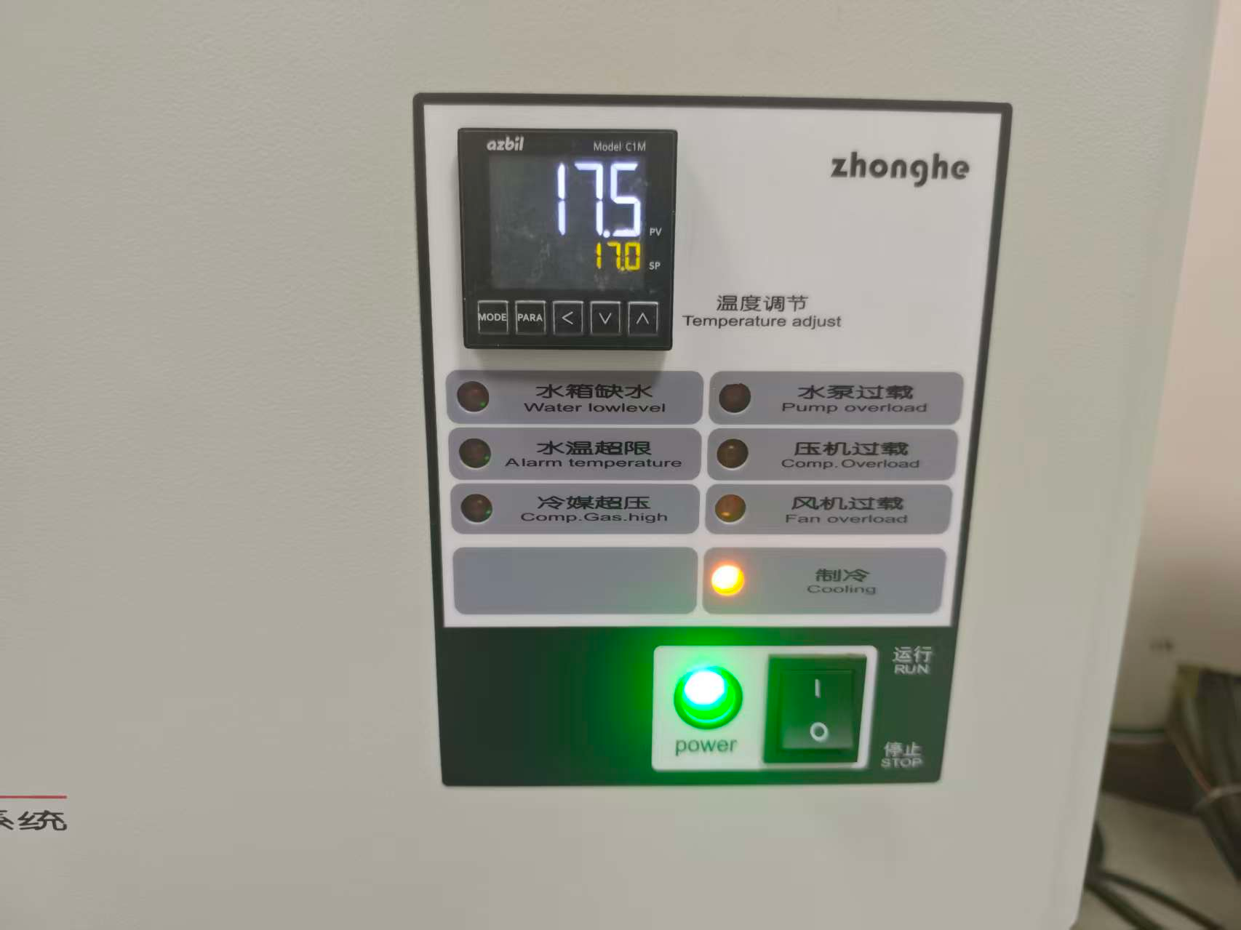 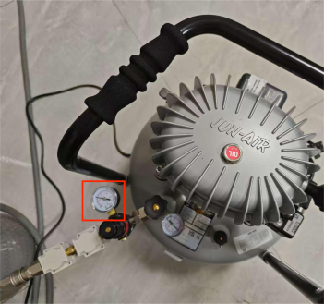 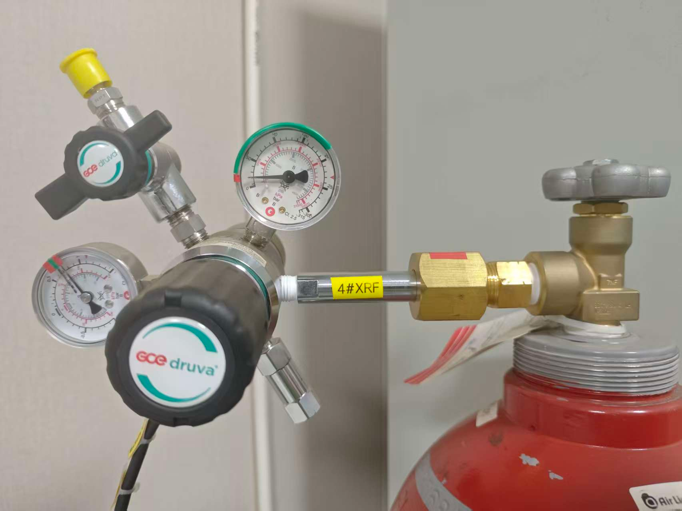 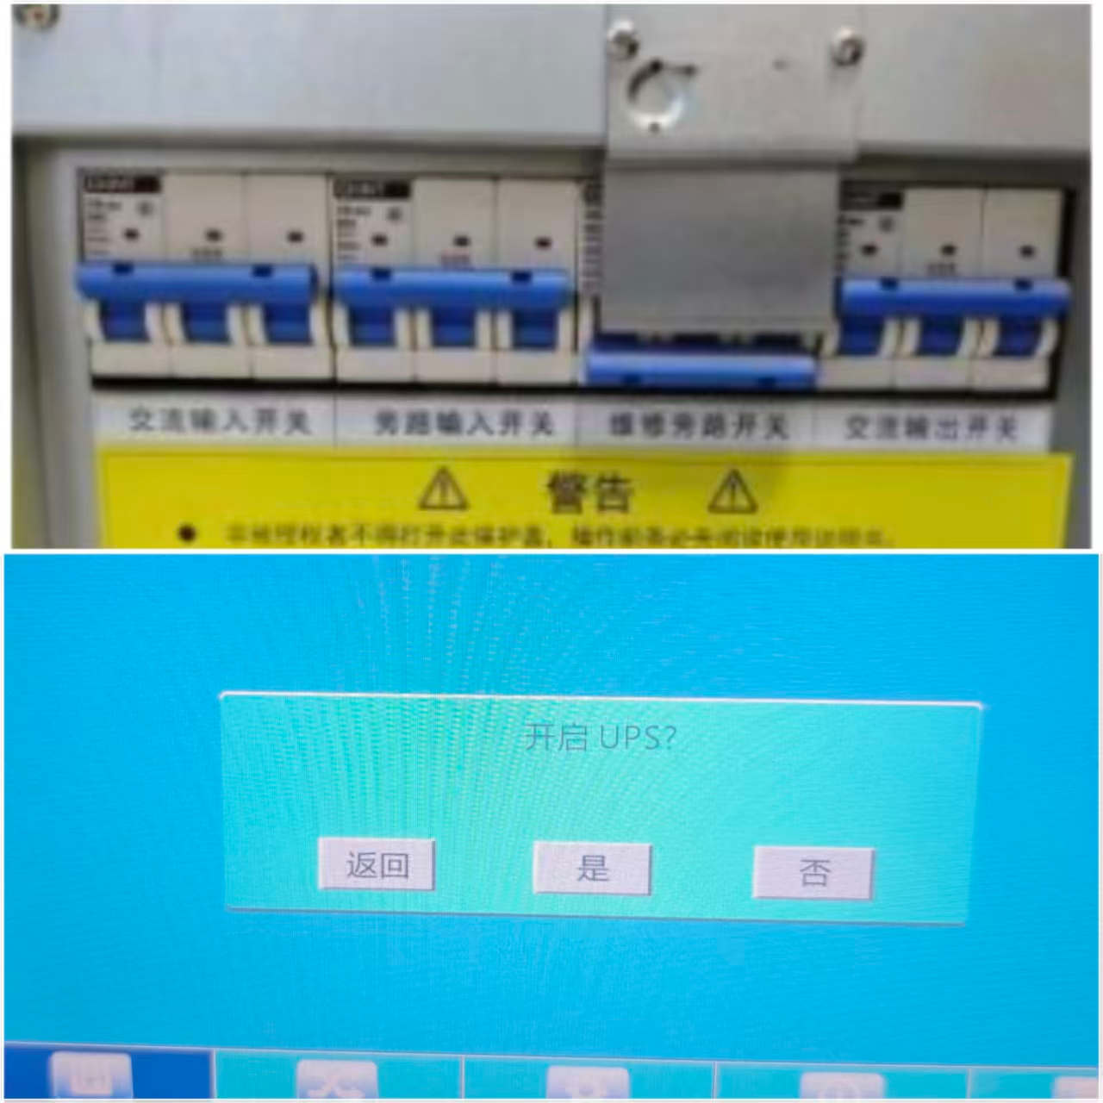
开总电源：打开
配电箱内对应
设备断路器开关
第六步
确认:不在分析状态，样品室没有样品
开UPS:打开对应UPS输入和输出开关,面板实时控制界面打开UPS
第七步
关光管:先电流后电压每次降5，降至20kV/10mA后点tube off关闭光管
开水冷机:开对应水冷机电源开关,确认出口水压0.35-0.40MPa
第八步
第九步
关主机:按OFF关闭主机电源,等约1min Off灯亮
开P10气:确认对应P10主压在10Bar以上,次压0.75Bar
关水冷机:等10分钟关对应机台水冷机电源按钮
第十步
关水冷机:等10分钟关对应机台水冷机电源按钮
开空压机:打开空压机电源，确认输出压力为5Bar
开空压机:打开空压机电源，确认输出压力为5Bar
第十一步
开稳压器:打开稳压器输入和输出，按下前面板push to reset
第十二步
开主机:按下主机前面板ON按钮启动设备,自检约需2分钟
第十三步
开软件:打开软件,点击Measure图标,系统自动联机，登录软件
第十四步
设真空模式:打开谱仪状态监控,Medium框下拉选择Vacuum
第十五步
开光管:等Vacuum Level<100Pa，快速顺时针旋转钥匙90度
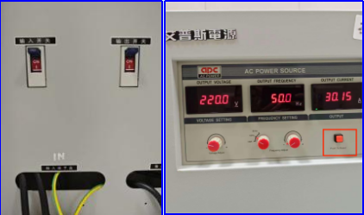 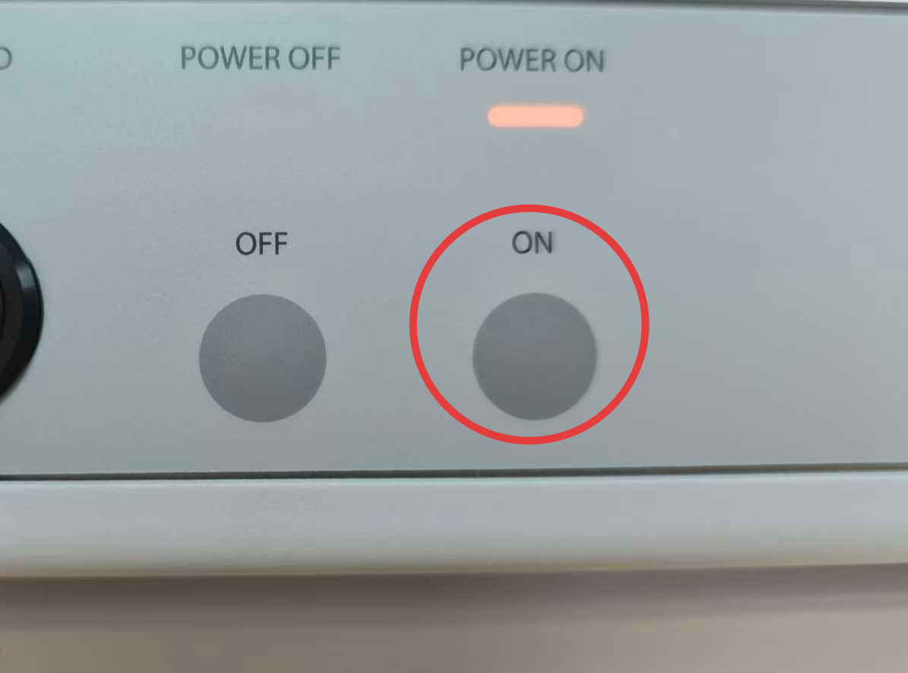 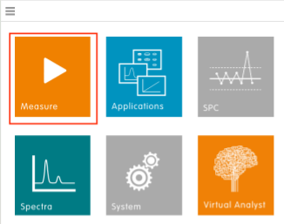 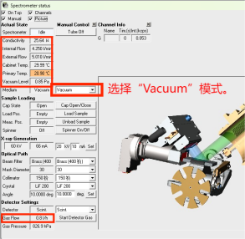 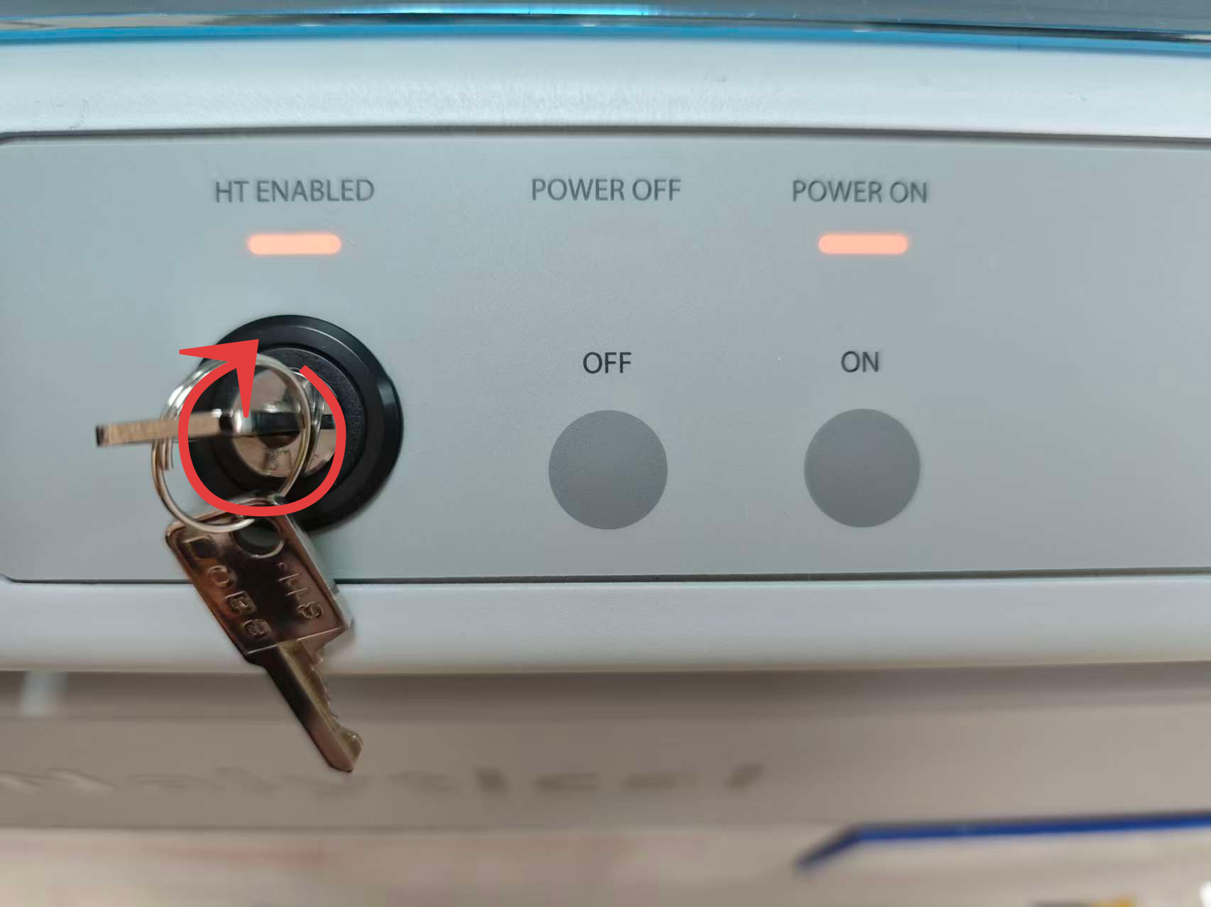
关键点： 1.步骤:第1至5步为关机步骤,短时间临时关机，关闭X荧光主机和水冷机即可,其它情况根据通知执行。关光管前先降光管电流,每次降5mA等30S，降至10mA后，再降电压，每次5kv等30S,降至20kV后，点tube off 关闭光管。 2.开机:开机前必须确认后序设备电源全部为关闭状态，然后按前后串联顺序逐台开机。开主机前必须确认水冷机运行正常，且水温在17℃-21℃之间，方可进入开主机流程。所有操作每进行一步，必须确认该步骤完成后，方可进行下一步骤。 3.开主机:主机稳压器打开后,需按前面板"Push To Reset"键打开输出;开主机前必须确认防护罩关闭,进样口无样杯。 4.开光管:开光管高压前必须确认P10压力750hPa左右，流量<3L/h,真空度低于100Pa，无其它异常报警。 5.测样:各参数正常后测质控样，质控样正常方可检测样品。

PANalytical Zetium X荧光光谱仪开关机(2)
Panduan Singkat Prosedur Startup dan Shutdown Spektrometer XRF PANalytical Zetium
Departemen：Quality Control |  | Area：106 |  |  | Posisi：Quality Control Staff
Penyusun： | Pemeriksa： |  | Penyetuju： | Nomor：ZJ-JC-031-V1 |  | Tgl Pembaharuan 2026/5/12
Konfirmasi bahwa alat tidak sedang dalam status analisis dan tidak terdapat sampel di ruang sampel sebelum melakukan shutdown.
Tahap 1
Matikan tabung sinar-X dengan menurunkan arus terlebih dahulu, kemudian tegangan. Turunkan masing-masing sebesar 5 mA dan 5 kV secara bertahap hingga mencapai 10 mA dan 20 kV, kemudian matikan tabung.
Tahap 2
Matikan tegangan tinggi dengan memutar kunci berlawanan arah jarum jam ke posisi OFF, kemudian ubah media ke posisi “Outside”.
Tahap 3
Matikan unit utama dengan menekan tombol OFF. Tunggu sekitar 1 menit hingga indikator OFF menyala.
Tahap 4
Matikan chiller dengan menunggu sekitar 10 menit setelah unit utama dimatikan, kemudian tekan tombol daya chiller yang sesuai.
Tahap 5
Hidupkan sumber daya utama dengan mengaktifkan pemutus sirkuit (MCB) peralatan terkait pada panel distribusi listrik.
Tajap 6
Hidupkan UPS dengan menyalakan sakelar input dan output UPS, kemudian pastikan panel dan layar kontrol berfungsi normal.
Tahap 7
Hidupkan chiller dengan menyalakan sakelar daya chiller dan pastikan tekanan air keluar berada pada rentang 0,35–0,75 bar.
Tahap 8
Buka gas P10 dan pastikan tekanan pada tabung gas lebih dari 10 bar serta tekanan keluaran sekitar 0,75 bar.
Tahap 9
Hidupkan kompresor udara dan pastikan tekanan keluaran udara mencapai 5 bar.
Tahap 10
Tahap 11
Hidupkan stabilizer dengan menyalakan sakelar input dan output, kemudian tekan tombol “Push To Reset” pada panel depan.
Hidupkan unit utama dengan menekan tombol ON pada panel depan. Sistem akan melakukan pemeriksaan mandiri (self-check) yang memerlukan waktu sekitar 2 menit.
Tahap 12
Tahap 13
Buka perangkat lunak, klik ikon “Measure”, kemudian sistem akan terhubung secara otomatis dan masuk ke halaman login.
Tahap 14
Aktifkan mode vakum dengan membuka halaman pemantauan status instrumen, lalu pilih opsi “Medium”.
Tahap 15
Aktifkan tabung sinar-X setelah tingkat vakum (Vacuum Level) mencapai kurang dari 100 Pa, kemudian putar kunci searah jarum jam hingga posisi pukul 3 (90°).
Poin Penting： 1.Prosedur Shutdown: Langkah 1 hingga 5 merupakan prosedur shutdown. Untuk penghentian sementara dalam waktu singkat, cukup matikan unit utama XRF dan chiller. Untuk kondisi lainnya, ikuti instruksi yang berlaku. Sebelum mematikan tabung sinar-X, turunkan arus tabung secara bertahap sebesar 5 mA setiap 30 detik hingga mencapai 10 mA, kemudian turunkan tegangan sebesar 5 kV setiap 30 detik hingga mencapai 20 kV, lalu klik “Tube Off” untuk mematikan tabung. 2.Prosedur Startup: Sebelum menghidupkan alat, pastikan seluruh peralatan pendukung dalam kondisi mati, kemudian hidupkan peralatan satu per satu sesuai urutan yang telah ditentukan. Sebelum menghidupkan unit utama, pastikan chiller beroperasi normal dan suhu air berada pada rentang 17–21°C. Setiap langkah harus dipastikan selesai dengan baik sebelum melanjutkan ke langkah berikutnya. 3.Menghidupkan Unit Utama: Setelah stabilizer unit utama dihidupkan, tekan tombol “Push To Reset” pada panel depan untuk mengaktifkan keluaran daya. Sebelum menghidupkan unit utama, pastikan penutup pelindung tertutup rapat dan tidak terdapat sampel pada port pemasukan sampel. 4.Menghidupkan Tabung Sinar-X: Sebelum mengaktifkan tegangan tinggi tabung sinar-X, pastikan tekanan gas P10 berada di sekitar 750 hPa, laju alir kurang dari 3 L/jam, tingkat vakum di bawah 100 Pa, dan tidak terdapat alarm atau gangguan lainnya. 5.Pengujian Sampel: Setelah seluruh parameter berada dalam kondisi normal, lakukan pengujian sampel kontrol mutu terlebih dahulu. Pengujian sampel hanya dapat dilakukan apabila hasil kontrol mutu memenuhi persyaratan yang ditetapkan.

